Worksheet
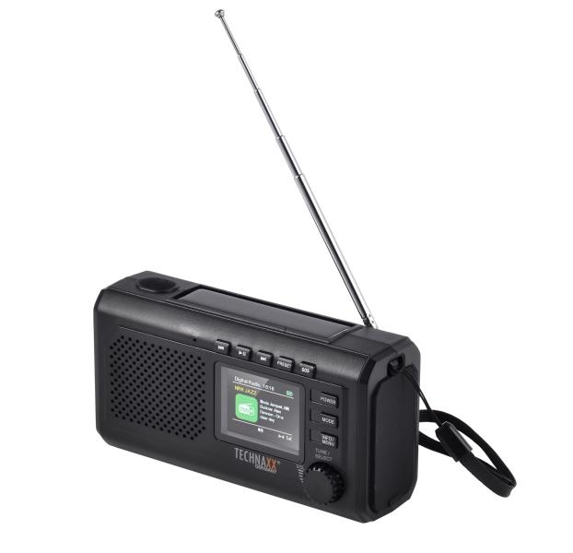
Technaxx Notfall Kurbel Solar DAB-Radio mit Licht und Powerbank TX-414

Artikelnummer | 5506 |  | VE | 24
EAN | 4262579320286 |  | Stück pro Palette | Keine Angabe
Zollnummer | 85271900 |  | Lagen Pro Palette | Keine Angabe

Abmessungen - Artikel
Länge(cm) | Breite(cm) | Höhe(cm) | Gewicht(g)
14.8 | 8 | 5.4 | 290

Abmessungen - Artikelverpackung
Länge(cm) | Breite(cm) | Höhe(cm) | Leergewicht(g) | Gewicht(g) Artikel+Verpackung
15 | 10 | 6.5 | 0 | 0

Abmessungen - VE Karton (Masterkarton)
Länge(cm) | Breite(cm) | Höhe(cm) | Gewicht(g)
0 | 0 | 0 | 0

Verpackung - Bestandteile
Rest Zubehör (g) | Papier/Pappe (g) | Styropor (g) | Kunstst. Hohlkörper(g) | Kunstst. Folien(g) | Materialverbunde (g)
0 | 0 | 0 | 0 | 0 | 0

Weiterführende Informationen
Technaxx Reseller Portal

